상품제안서
스프레이 소화기 3종 선물세트 커스텀 UV인쇄가능 | 상품코드: F28816

 |  |  |  |  |  |  | 02-412-0044 | www.easy1.co.kr
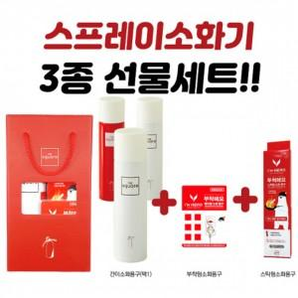

【상세/제작정보】 | <p><span style="font-size: 14pt;"><b>** 40개미만 인쇄 40000원 별도</b></span></p><p><span style="font-size: 14pt;"><b>** 배송비 한박스 10개 6000원 별도​</b></span></p>

【인쇄/포장옵션】 | 풀칼라 / 포장불가능

【공급단가】 | 수량 | 100~ | 300~ | 500~ | 1,000~ | 3,000~
*VAT별도 | 단가 | 23,160원 | 22,770원 | 22,190원 | 21,800원 | 21,230원

【상품 URL】 | https://dev.easy1.co.kr:443/src/goods_detail.php?gdno=28816

